상품제안서
오슬로 그라울러 핸들-[일시품절] | 상품코드: F14460

 |  |  |  |  |  |  | 02-412-0044 | www.easy1.co.kr
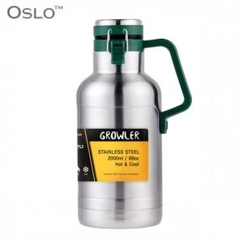

【상세/제작정보】 | 304 스텐레스스틸 진공이중 대용량 그라울러

【인쇄/포장옵션】 | 레이저 / 포장지포장

【공급단가】 | 수량 | 30~ | 50~ | 100~ | 500~ | 1,000~
*VAT별도 | 1000ml | 26,000원 | 25,600원 | 25,000원 | 24,000원 | 23,000원
 | 2000ml | 32,500원 | 32,000원 | 31,250원 | 30,000원 | 28,750원

【상품 URL】 | http://www.easy1.co.kr/src/goods_detail.php?gdno=14460

